画面迁移图_我
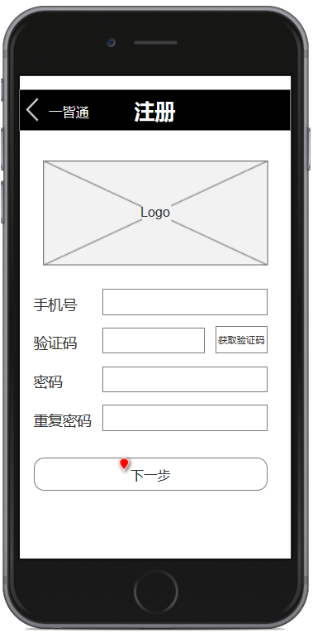
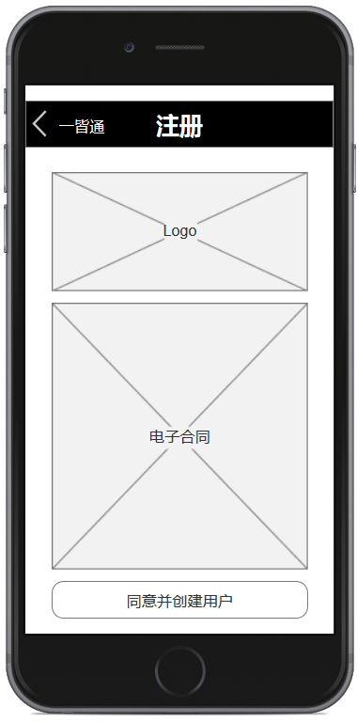


点击【下一步】
点击【同意并创建用户】
关闭网页，返回公众号
点击【注册】

点击【绑定账户】

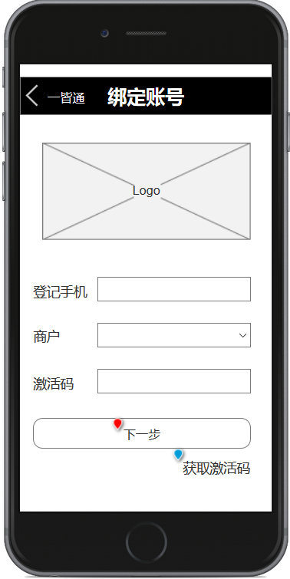

判断是否已注册

是
点击【绑定】
关闭网页，返回公众号

否

绑定

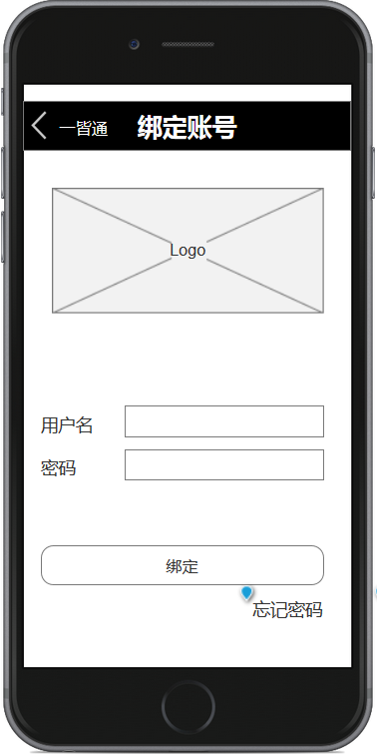

点击【下一步】

下一步

商户表（表结构客户定） |  |  | 绑定临时表 |  |  |  |  |  | 账号表 |  |  |  |  | 账号和商户关系表
商户号 | 商户名 | 登记手机 | 登记手机 | 是否绑定 | 商户号 | 激活码 | 激活码更新时间 | 输入错误次数 | 主键 | 用户名 | 密码 | 手机号 | 微信openid | 账号主键 | 商户号
111 |  | 111xxxx | 111xxxx | 是 | 111 | xxxxxxx |  |  | 1 | a111 |  | a111 |  | 1 | 111
222 |  | 111xxxx | 111xxxx | 是 | 222 | xxxxxxx |  |  | 2 | b111 |  | b111 |  | 1 | 222
333 |  | 111xxxx | 111xxxx | 是 | 333 | xxxxxxx |  |  | 3 | c111 |  | c111 |  | 2 | 333
444 |  | 444xxxx | 444xxxx | 是 | 444 | xxxxxxx |  |  |  |  |  |  |  | 3 | 444
555 |  | 555xxxx | 555xxxx | 否 | 555 | xxxxxxx

联系人表
姓名 | 手机号 | 商户号

POS商户表
商户号 | 商户名 | 销管商户号

画面迁移图_POS明细查询
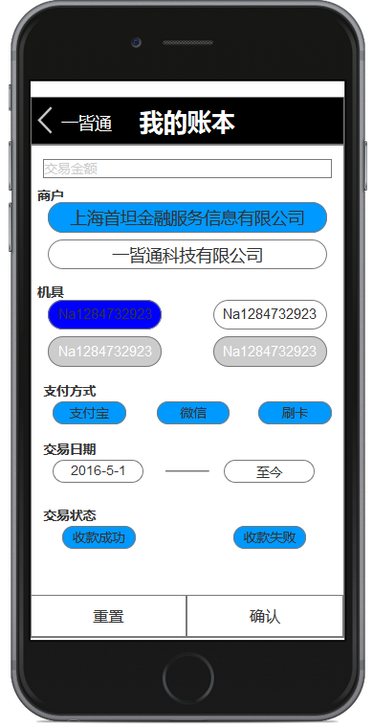
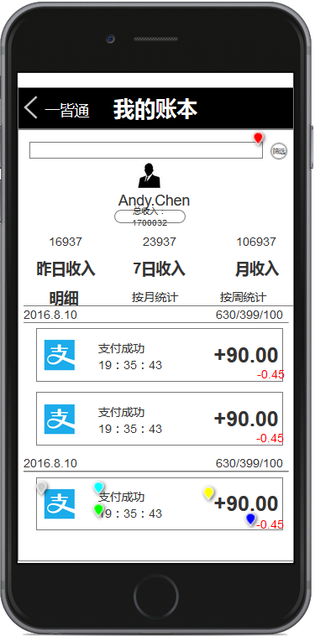
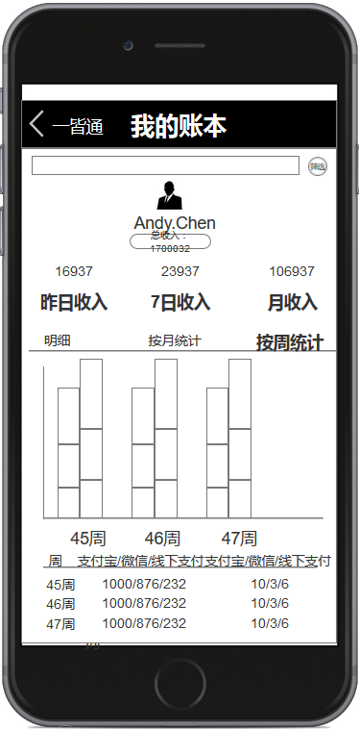
按月统计
按周统计
8月
7月
6月
6月
7月
8月
08/07
08/14月
08/21

点击【按周统计】
点击【POS明细查询】
点击【按月统计】

08/07
08/14
08/21
月

点击【筛选】
点击【筛选】
点击【筛选】

